Bug Reports
 | Bug ID | Summary | Procondition | Steps to Reproduce | Actual Result | Expected Result | Additional information/ Environment |  | Attachments
(Уникальный идентификатор) | (Серьезность) | (Краткое описание) | (Предварительное условие) | (Шаги воспроизведения) | (Фактический результат) | (Ожидаемый результат) | Версия OS: | Браузеры: | Видео | Screenshot
2024-05-02 | Medium | При наведни мыши на видео на главной странице, в некоторых видео не включается звук | Быть залогиненым в youtube | 1.Открыть страницу главной страницы Youtube 2. Найти видео, при наведении мыши которую, не открывает элемент звука и суббтитров | При наведении мыши на некоторые видео, такие элементы как звук и суббтитры не выходят | При наведении мыши на видео должны появиться 2 жлемента: звука и суббтитров | windows 11 | Google Chrome (официальная сборка) v.120.0.6099.199 64-разрядная, Opera (официальная сборка) 89.0.774.68 64-разрядная, Mozilla Firefox v.114.0.1 64-разрядная. |  | 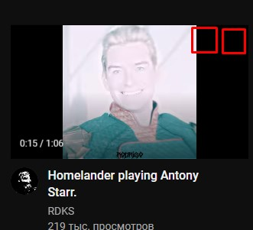
2024-12-02 | Cosmetic | Пустое пространство | Быть залогиненым в youtube | 1.Открыть страницу главной страницы Youtube 2.Промотать главный каталог видео до раздела рекомендации Shorts 3.Нажать кнопку "ЕЩЕ" | Открываается еще + 5 видео Shorts | Открыться +7 видео Shorts | windows 11 | Google Chrome (официальная сборка) v.120.0.6099.199 64-разрядная, Opera (официальная сборка) 89.0.774.68 64-разрядная, Mozilla Firefox v.114.0.1 64-разрядная. | 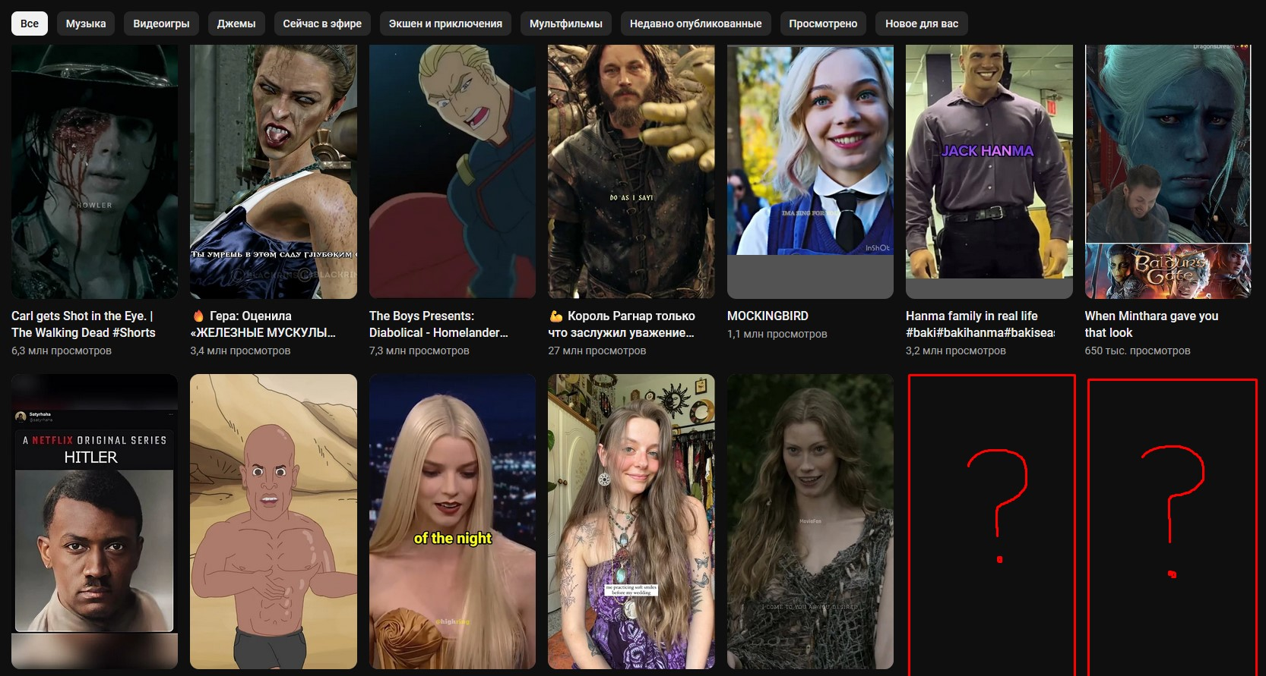 | Cosmetic

